Carta Gantt
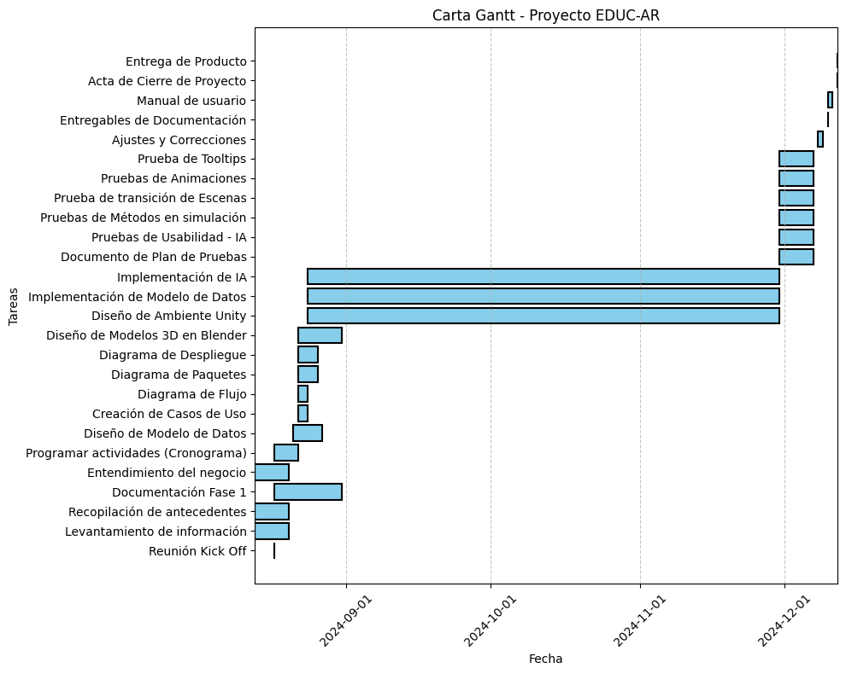

Nombre de Proyecto: | Educ-AR
Fecha de Inicio: | 2024-08-12
Fecha de Termino: | 2024-12-10

 | Fecha de Inicio | Fecha de Termino | Estado | Dias | Semanas | 2024-08-12 | 2024-08-13 | 2024-08-14 | 2024-08-15 | 2024-08-16 | 2024-08-17 | 2024-08-18 | 2024-08-19 | 2024-08-20 | 2024-08-21 | 2024-08-22 | 2024-08-23 | 2024-08-24 | 2024-08-25 | 2024-08-26 | 2024-08-27 | 2024-08-28 | 2024-08-29 | 2024-08-30 | 2024-08-31 | 2024-09-01 | 2024-09-02 | 2024-09-03 | 2024-09-03 | 2024-09-04 | 2024-09-05 | 2024-09-06 | 2024-09-07 | 2024-09-08 | 2024-09-09 | 2024-09-10 | 2024-09-11 | 2024-09-12 | 2024-09-13 | 2024-09-14 | 2024-09-15 | 2024-09-16 | 2024-09-17 | 2024-09-18 | 2024-09-19 | 2024-09-20 | 2024-09-21 | 2024-09-22 | 2024-09-23 | 2024-09-24 | 2024-09-25 | 2024-09-26 | 2024-09-27 | 2024-09-28 | 2024-09-29 | 2024-09-30 | 2024-10-01 | 2024-10-02 | 2024-10-03 | 2024-10-04 | 2024-10-05 | 2024-10-06 | 2024-10-07 | 2024-10-08 | 2024-10-09 | 2024-10-10 | 2024-10-11 | 2024-10-12 | 2024-10-13 | 2024-10-14 | 2024-10-15 | 2024-10-16 | 2024-10-17 | 2024-10-18 | 2024-10-19 | 2024-10-20 | 2024-10-21 | 2024-10-22 | 2024-10-23 | 2024-10-24 | 2024-10-25 | 2024-10-26 | 2024-10-27 | 2024-10-28 | 2024-10-29 | 2024-10-30 | 2024-10-31 | 2024-11-01 | 2024-11-02 | 2024-11-03 | 2024-11-04 | 2024-11-05 | 2024-11-06 | 2024-11-07 | 2024-11-08 | 2024-11-09 | 2024-11-10 | 2024-11-11 | 2024-11-12 | 2024-11-13 | 2024-11-14 | 2024-11-15 | 2024-11-16 | 2024-11-17 | 2024-11-18 | 2024-11-19 | 2024-11-20 | 2024-11-21 | 2024-11-22 | 2024-11-23 | 2024-11-24 | 2024-11-25 | 2024-11-26 | 2024-11-27 | 2024-11-28 | 2024-11-29 | 2024-11-30 | 2024-12-01 | 2024-12-02 | 2024-12-03 | 2024-12-04 | 2024-12-05 | 2024-12-06 | 2024-12-07 | 2024-12-08 | 2024-12-09 | 2024-12-10 | 2024-12-11 | 2024-12-12
Proyecto EDUC-AR | 2024-08-12 | 2024-12-10 | En proceso | 87 | 13
Fase de requerimientos
Reunión Kick Off | 2024-08-17 | 2024-08-17 | Terminado | 1 | 0
Levantamiento de información | 2024-08-13 | 2024-08-20 | Terminado | 8 | 2
Recopilación de antecentes | 2024-08-13 | 2024-08-20 | Terminado | 8 | 2
Documentación Fase 1 | 2024-08-17 | 2024-08-31 | En proceso | 11 | 2
Entendimiento del negocio | 2024-08-13 | 2024-08-20 | Terminado | 8 | 2
Programar actividades (Cronograma) | 2024-08-17 | 2024-08-22 | Terminado | 6 | 1
Diseño del Sistema
Diseño de Modelo de Datos | 2024-08-21 | 2024-08-27 | En proceso | 7 | 1
Creación de Casos de Uso | 2024-08-22 | 2024-08-24 | En espera | 3 | 1
Diagrama de Flujo | 2024-08-22 | 2024-08-24 | En espera | 3 | 1
Diagrama de Paquetes | 2024-08-22 | 2024-08-26 | En espera | 5 | 1
Diagrama de Despliegue | 2024-08-22 | 2024-08-26 | En espera | 5 | 1
Desarrollo del Sistema
Diseño de Modelos 3D en Blender | 2024-08-22 | 2024-08-31 | En proceso | 10 | 2
- Sala de Espera |  |  | Terminado
- Materiales de Oficina |  |  | Terminado
- Pacientes |  |  | En espera
- Instrumentos de Medicina |  |  | En proceso
Diseño de Ambiente Unity | 2024-08-24 | 2024-11-30 | En espera | 99 | 15
- Implementación de Modelos 3D |  |  | En espera
- Construcción de Interfaces |  |  | En espera
- Construcción de textura |  |  | En espera
- Metodos del Simulación |  |  | En espera
- Botones |  |  | En espera
Implementación de Modelo de Datos | 2024-08-24 | 2024-11-30 | En espera | 99 | 15
Script de tablas,Secuencias, Triggers. |  |  | En espera
Script de funciones almacenadas |  |  | En espera
Implementación de IA |  |  | En espera
Intregración de Inteligencia Artificial | 2024-08-24 | 2024-11-30 | En espera | 99 | 15
Etapa de pruebas
Documento de Plan de Pruebas | 2024-11-30 | 2024-12-07 | En espera | 6 | 1
Pruebas de Usabilidad - IA | 2024-11-30 | 2024-12-07 | En espera | 6 | 1
Pruebas de Métodos en simulación | 2024-11-30 | 2024-12-07 | En espera | 6 | 1
Prueba de transición de Escenas | 2024-11-30 | 2024-12-07 | En espera | 6 | 1
Pruebas de Animaciones | 2024-11-30 | 2024-12-07 | En espera | 6 | 1
Prueba de Tooltips | 2024-11-30 | 2024-12-07 | En espera | 6 | 1
Seguimiento y Control
Ajustes y Correcciones | 2024-12-08 | 2024-12-09 | En espera | 2 | 0
Documentación del Proyecto Final
Entregables de Documentación | 2024-12-10 | 2024-12-10 | En espera | 1 | 0
Acta de Cierre de Proyetco | 2024-12-12 | 2024-12-12 | En espera | 1 | 0
Entrega de Producto | 2024-12-12 | 2024-12-12 | En espera | 1 | 0
Presentación de Proyecto | 2024-12-12 | 2024-12-12 | En espera | 1 | 0

Modelo de BD
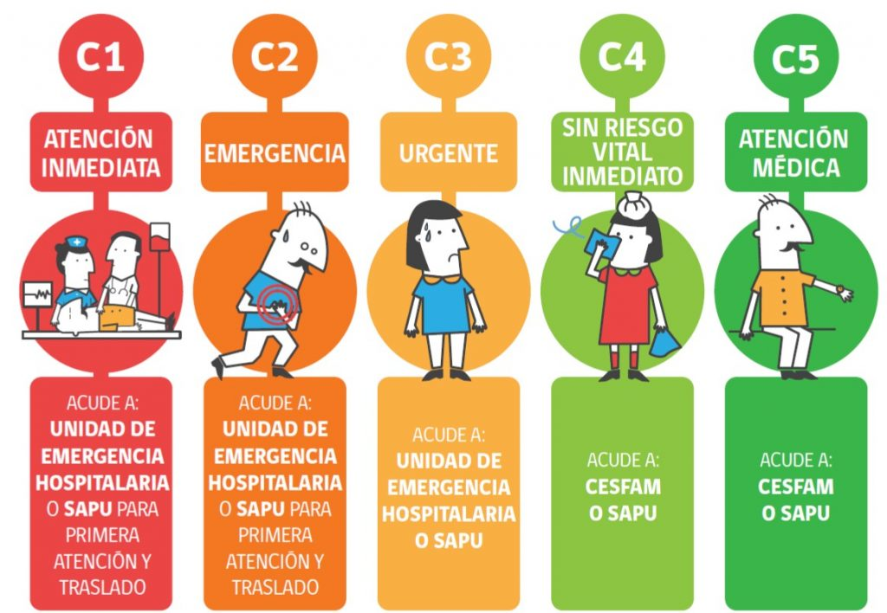
Posibles Tablas de Modelo de datos
Pacientes: | Síntomas y Signos Vitales:
 | ID del Registro (clave primaria)
ID del Paciente (clave primaria) | ID del Paciente (clave foránea)
Nombre | Fecha y Hora de Registro
Edad | Síntomas (descripción textual o codificada)
Género | Frecuencia Cardíaca
Condición Inicial (descripción breve de la situación al llegar) | Presión Arterial
Historial Médico (enfermedades previas, alergias, etc.) | Temperatura
Nivel de Triaje Inicial (urgente, moderado, etc.) | Nivel de Dolor
 | Nivel de Conciencia

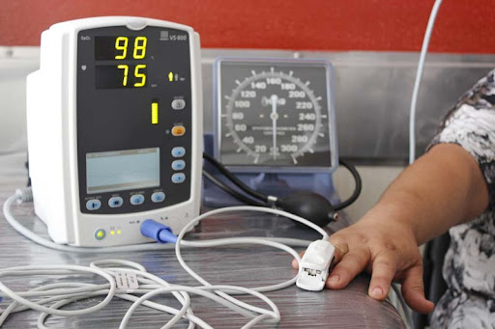

Clasificación de Triaje: | Escenarios de Simulación:

ID de Triaje (clave primaria) | ID de Escenario (clave primaria)
ID del Paciente (clave foránea) | Nombre del Escenario
Nivel de Triaje (1-5, donde 1 es más urgente) | Descripción (detalles sobre el escenario, como accidentes, desastres naturales, etc.)
Criterios Utilizados (razones para la clasificación) | Objetivos de Aprendizaje (qué se espera que los estudiantes aprendan)
Fecha y Hora de Clasificación | Duración del Escenario
 | Nivel de Dificultad

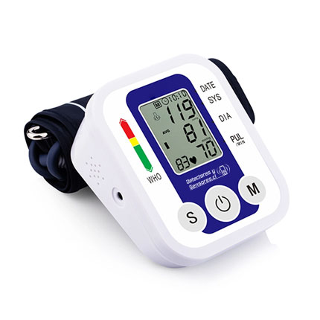
 | Resultados de Simulación:
Estudiantes:
 | ID del Resultado (clave primaria)
ID del Estudiante (clave primaria) | ID del Paciente (clave foránea)
Nombre | ID del Escenario (clave foránea)
Correo Electrónico | ID del Estudiante (clave foránea)
Curso o Año | Nivel de Triaje Final (después de la intervención)
Resultados Previos (resumen de desempeño en simulaciones anteriores) | Tiempo Total para la Clasificación
 | Errores Cometidos (si corresponde)
 | Retroalimentación del Instructor

Profesor | Equipos Médicos:

ID del profesor(clave primaria) | ID del Equipo (clave primaria)
Nombre | Nombre del Equipo
Correo Electrónico | Tipo de Equipo (monitores, desfibriladores, etc.)
Especialidad (si aplica) | Disponibilidad (si está disponible en el escenario)
Observaciones y Notas (sobre los estudiantes o las simulaciones) | ID del Escenario (clave foránea, si el equipo es específico para un escenario)

Evaluar con equipo

Recursos Educativos:

ID del Recurso (clave primaria)
Tipo de Recurso (videos, artículos, guías, etc.)
Descripción
Enlace o Archivo
ID del Escenario (clave foránea, si es específico para un escenario)
ID del Instructor (clave foránea, si fue creado o recomendado por un instructor)

Intervenciones Médicas:

ID de la Intervención (clave primaria)
Nombre de la Intervención
Descripción
ID del Paciente (clave foránea)
ID del Estudiante (clave foránea)
Fecha y Hora de la Intervención
Resultado de la Intervención

Feedback del Paciente Simulado:

ID de Feedback (clave primaria)
ID del Paciente (clave foránea)
ID del Estudiante (clave foránea)
Fecha y Hora
Comentarios (respuestas predefinidas o comentarios sobre la atención recibida)
Satisfacción (escala de 1 a 5)

Historial de Acciones del Estudiante:

ID de Acción (clave primaria)
ID del Estudiante (clave foránea)
ID del Escenario (clave foránea)
Acción Realizada (descripción o código de la acción)
Fecha y Hora
Resultado de la Acción

